6月
6月第二周 | 2020-06-08 | 2020-06-09 | 2020-06-10 | 2020-06-11 | 2020-06-12
今日目标 | 制作50个商品测试数据并制作插入脚本 | 编写添加商品脚本 | 测试首页、图文模块、分类模块 | 测试商品、商品分类、订单模块 | 完成小程序购物车功能
工时1 | 分析优衣库网页数据格式 | 读取excel | 测试文章分类模块 | 测试商品分类 | 实现购物车单选、多选、全选的结算与删除
工时2 | 制作抓取脚本 | 颜色尺码字段格式调整 | 修复小程序首页获取栏目与文章的bug | 测试订单模块 | 监听购物车已勾选商品与数量变化，更新总金额
工时3 |  | 制作添加商品脚本 | 测试文章模块 | 测试地址、顾客模块
工时4 | 优衣库数据颜色尺码、冗余字段处理 |  | 测试商品添加模块 | 小程序订单页编辑地址组件 | 实现购物车编辑、删除、修改数量同时刷新缓存
工时5 |  | 测试 | 修复编辑商品的轮播图数据格式bug | 完善小程序大类页小类页与修复bug
工时6 | 保存图片和excel | 添加商品分类（嵌套格式） | 编写其他模块的excel数据和通用的添加脚本 |  | 解决全局状态管理，引入wxMiniStore
工时7 | 测试 | 添加文章和文章类别 | 测试 | 修改小程序购物车样式与交互逻辑
工时8 | 添加数据到数据库接口测试 | 测试并撰写工作报告 | 撰写工作报告 |  | 实现tabbar全局更新加入购物车的商品数量

6月第三周 | 2020-06-15 | 2020-06-16 | 2020-06-17 | 2020-06-18 | 2020-06-19 | 2020-06-20
今日目标 | 测试并完善小程序各模块 |  |  | 完善小程序 | 搜索结果展示页 | 测试完善条件筛选功能
工时1 | 测试商品分类模块、购物车模块，记录bug及所需要的api |  |  | 拉取各个项目代码，配置python、小程序开发环境和依赖 | 实现视图切换功能 | 取消重复勾选
工时2 |  |  |  |  | 编写页面样式 | 监听已勾选的条件数量，编写数字样式
工时3 | 完成商品详情加入购物车的业务逻辑及导航栏info显示
工时4 |  |  |  | wxMiniStore性能优化：使用局部模式 | 编写页面逻辑
工时5 | 完善提交订单页面逻辑 |  |  | 对接需求 |  | 重置筛选条件
工时6 | 编写订单提交成功页面 |  |  | 实现商品分享按钮样式和功能，并携带参数 | 编写条件筛选样式 | 选择尺码时边框重叠变粗（无法解决）
工时7 | 测试（全局状态管理wxMiniStore存在性能问题） |  |  |  |  | 网络请求显示加载中的动画
工时8 | 撰写工作报告 |  |  | 撰写工作报告 | 编写条件筛选逻辑 | 核对需求

6月第四周 | 2020-06-22 | 2020-06-23 | 2020-06-24 | 2020-06-25 | 2020-06-26
今日目标 | 根据需求和墨刀调整样式 | 调整首页样式 | 调整首页、编写上新页、穿法页
工时1 | 搜索条增加扫一扫功能 | 条件筛选功能组件化 | 首页增加滚动、增加回到顶部
工时2 | 删除销量、上架时间的排序，强化筛选按钮 |  | 首页中今日上新的分类选择、最新穿法的分类选择增加吸顶效果
工时3 | 自定义顶部导航样式（太麻烦，弃用） | 调整首页样式：最新穿法，今日上新、老板娘说
工时4
工时5 | 调整首页样式，增加店铺名组件、增加顶部固定栏、调整用户信息 | 调整商品详情样式，修改布局，增加顶部固定栏 | 编写最新穿法页面
工时6
工时7 | 核对需求，调整首页店铺活动布局样式 | 商品详情顶部固定栏组件化、首页分类筛选组件化 | 编写今日上新页面
工时8 |  | 核对需求、撰写工作报告 | 核对需求、撰写工作报告
文件变动 | 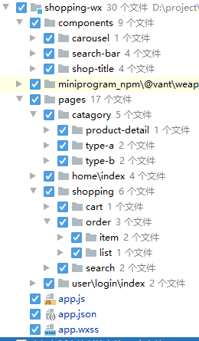 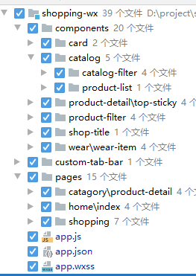 | 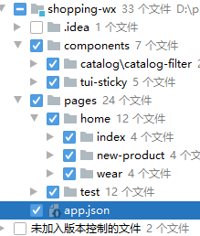

6月第五周 | 2020-06-28 | 2020-06-29 | 2020-06-30 | 2020-07-01 | 2020-07-02 | 2020-07-03
今日目标 | 调整最新穿法样式 | 调整穿法详情、商品详情 | 调整穿法详情 | 调整首页和商品详情细节 | 增加老板娘说模块 | 调整首页、富文本编辑器等
工时1 | 最新穿法页面：增加浮动按钮 | 穿法详情页布局调整 | 穿法详情页增加大图预览功能 | 调整首页细节 | 编写并添加页脚 | 增加“你也会挑衣服”列表页、详情页
工时2 | 最新穿法页面：编写条件筛选组件 | 商品详情页增加近似推荐 | 调整穿法详情页商品列表布局 |  | 编写老板娘说模块样式
工时3 | 最新穿法页面：图片增加毛玻璃背景 | 商品详情页增加搭配推荐 | 穿法详情页增加商品导航条，增加点击滚动效果 | 申请并引入路线规划插件，增加地图导航、展示门店位置功能 |  | 增加后台富文本编辑器图片上传、视频上传（需要跨域）功能
工时4 |  |  |  |  | 后台升级到tinymce5，增加图片编辑功能
工时5 | 解决弹出层有滚动时的滚动穿透，无滚动时的滚动穿透未解决 | 核对需求 | 编写穿法列表组件，调整首页组件与筛选导航 | 根据墨刀调整商品详情页细节
工时6 |  | 调整穿法详情页：随滚动距离计算图片尺寸，并增加节流提高性能 |  |  |  | 修改小程序富文本解析方式
工时7 | 核对需求，编写最新穿法详情页 |  | 核对需求、撰写工作报告 | 核对需求、撰写工作报告 | 核对需求，调整商品详情-商品说明模块 | 核对需求，撰写工作报告
工时8
文件变动 | 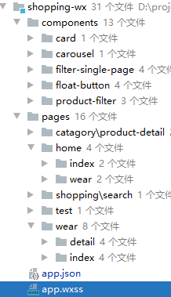 | 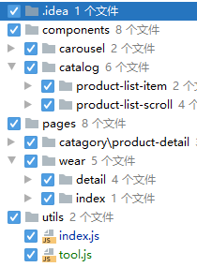 | 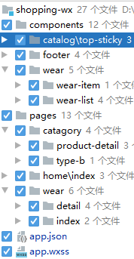 | 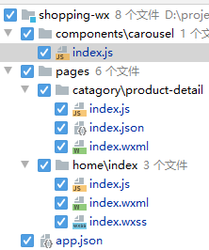 | 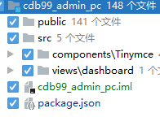 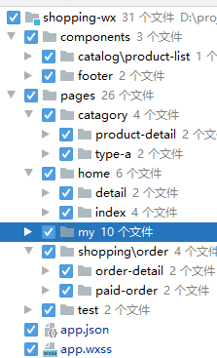 | 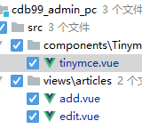 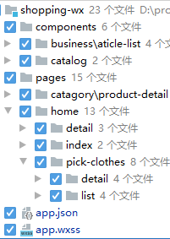

7月第二周 | 2020-07-06 | 2020-07-07 | 2020-07-08 | 2020-07-09 | 2020-07-10
今日目标 | 根据需求调整样式 | 根据需求调整样式 | 根据需求调整样式 | 根据需求调整样式
工时1 | 根据墨刀增加商品列表新样式 | 首页调整：最新穿法和今日上新导航条固定到顶部 | 穿法搜索页的条件筛选：增加显示部分条件，并可以展开折叠的功能 | 调整首页样式
工时2
工时3 | 增加文章评论功能 |  |  | 编写听老板说页面
工时4 |  | 增加返回搜索页面的入口 | 编写我能穿吗、我要还价页面
工时5 | 核对需求，根据需求调整首页样式 | 核对需求 ，需要增加客服聊天功能、商品反馈功能 |  | 编写对老板娘说页面
工时6 |  |  | 核对需求，测试微信客服聊天工具
工时7 |  |  |  | 核对需求、撰写工作报告
工时8 | 撰写工作报告 | 撰写工作报告 | 撰写工作报告
文件变动 | 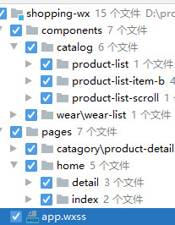 | 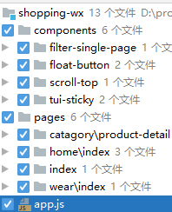 | 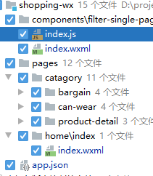 | 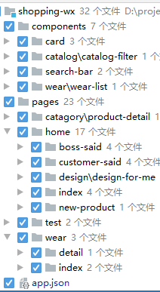

7月第三周 | 2020-07-13 | 2020-07-14 | 2020-07-15 | 2020-07-16 | 2020-07-17
今日目标 | 编写角色管理页面 | 初始化需求采集项目,根据编写页面 | 完善商品信息采集页 | 调整小程序商城细节,并确认数据格式 | 调整小程序商城
工时1 | 编写角色资料列表页面 | 初始化项目 | 增加折叠展开效果 | 调整首页的跳转指向 | 完善条件筛选组件单选多选功能
工时2 |  |  |  | 调整商品列表页展示
工时3 | 编写角色资料编辑页 | 根据墨刀编写首页,导航栏, 通知栏 | 整理小程序商城首页, 穿法列表页. 穿法详情页, 商品列表页, 商品详情页json数据 | 调整商品详情页的折叠效果及数据格式 | 商品详情增加搭配建议
工时4 |  |  |  |  | 穿法详情增加搭配建议
工时5 | 核对需求，讨论需求采集项目 | 根据墨刀编写会员查询页, 注册页 |  | 增加穿法详情页的近似款展示 | 确认首页, 穿法页, 商品详情页等的字段, 并调整的json数据格式,
工时6 |  |  | 确认小程序商城页面, 确认信息采集系统流程与需求
工时7 |  | 根据墨刀编写顾客记录页, 顾客特征目测页 |  | 调整筛选组件, 支持单选多选
工时8 | 撰写工作报告 |  | 撰写工作报告 | 核对需求, 撰写工作报告 | 核对需求, 撰写工作报告
文件变动 | 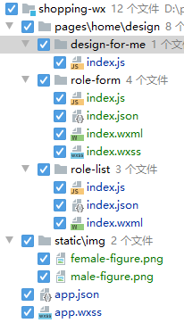 | 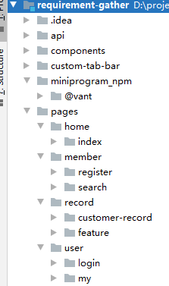 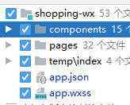 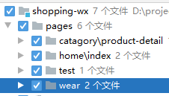 | 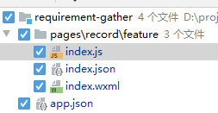 | 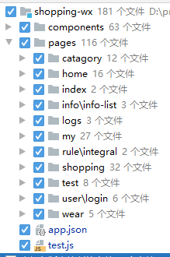 | 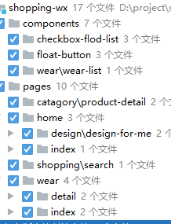

7月第四周 | 2020-07-20 | 2020-07-21 | 2020-07-22 | 2020-07-23 | 2020-07-24
今日目标 | 编写需求采集项目员工入职登记页面 | 编写顾客信息收集页面, "我的"页面 | 编写顾客信息收集页, 顾客列表页 | 编写顾客信息收集页, 顾客列表页
工时1 | 编写文本输入组件 | 完善员工入职登记页 | 编写顾客信息收集页面 | 增加顾客列表筛选下拉选择功能
工时2 | 编写横向滚动组件 | 编写表格增删改查的组件 |  | 增加顾客列表日期区间选择功能
工时3 | 根据墨刀编写入职登记页面 | 编写表格组件 | 编写开关组件, 折叠展开组件 | 增加顾客信息勾选后自动折叠并显示标题的功能
工时4 |  | 引用lodash
工时5 |  |  | 编写顾客信息列表页 | 增加员工入职页图片上传功能
工时6 | 实现横向滚动表格功能 | 编写"我的"页面 |  | 核对需求
工时7 | 核对需求, 确认需求采集操作流程, 撰写工作报告 |  | 核对需求, 撰写工作报告 | 开会
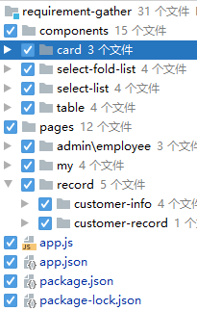
工时8 |  | 编写顾客信息收集页面
文件变动 | 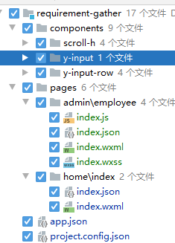 |  | 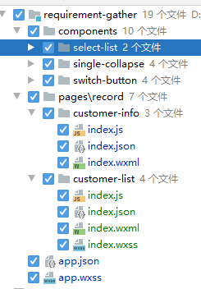 | 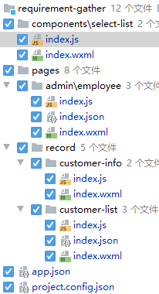

7月第五周 | 2020-07-27 | 2020-07-28 | 2020-07-29 | 2020-07-30 | 2020-07-31
今日目标 | 调整顾客信息数据格式与样式 | 完善顾客信息页 | 编写顾客详情页 | 编写表单增删改查demo | 编写添加穿法页
工时1 | 修改条件筛选组件数据格式 | 完善日期时间选择功能 | 编写顾客详情页 | 编写添加, 编辑 , 列表 页面样式 | 封装可添加选项的多选组件
工时2 |  |  | 增加穿法筛选条件 | 编写表单提交
工时3 | 修改组件增加数轴显示 | 增加折叠功能 | 对接并测试增删改查api,解决content-type问题 |  | 调整自动折叠组件
工时4 |  | 重写数轴显示组件, 优化性能问题, 增加滑动时相应文字高亮 |  | 修改自定义表单组件 | 编写添加穿法页面
工时5 |  |  |  | 增加常用表单验证
工时6 | 增加顾客列表更多筛选
工时7 |  |  | 核对需求, 撰写工作报告 |  | 核对需求, 撰写工作报告
工时8 | 核对需求, 撰写工作报告 | 核对需求, 撰写工作报告 |  | 核对需求, 撰写工作报告
文件变动 | 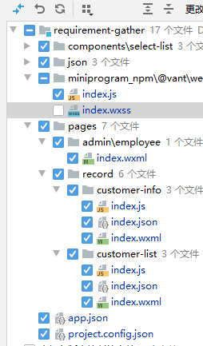 | 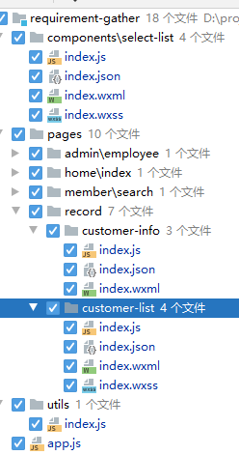 | 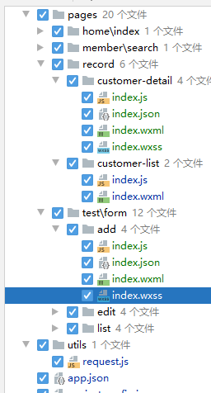 | 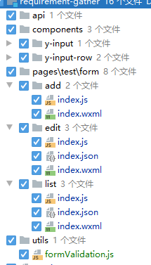 | 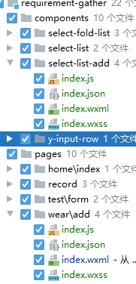

8月第一周 | 2020-08-03 | 2020-08-04 | 2020-08-05 | 2020-08-06 | 2020-08-07
今日目标 | 编写顾客货品需求页 | 调整穿法添加页面 | 封装路由函数 | 修改路由封装函数 | 完善后台管理系统架构
工时1 | 梳理页面数据格式 | 调整request调用方式 | 封装统一的路由函数 | 重构路由封装函数, 分离路由路径与文件路径 | 重构需求采集小程序登录验证
工时2 |  | 增加页面权限控制
工时3 | 编写可选择可输入文字的组件 |  |  |  | 导入富文本编辑器tinymce, 以及行高插件
工时4 |  |  | 调整可单选可多选组件
工时5 | 编写页面和逻辑代码 | 调整添加穿法页面 |  | 重构页面权限控制, 在路由函数内完成权限校验 | 导入lodash
工时6 |  |  | 确定创建穿法数据格式 |  | 配置webpack路径别名
工时7 |  |  |  |  | 配置scss全局变量
工时8 |  | 核对需求, 撰写工作报告 | 撰写工作报告 | 核对需求, 撰写工作报告 | 撰写工作报告
文件变动 | 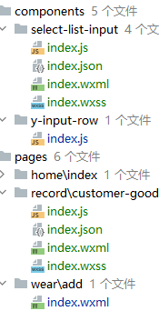 | 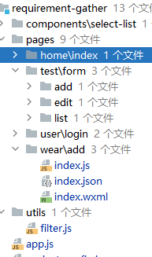 | 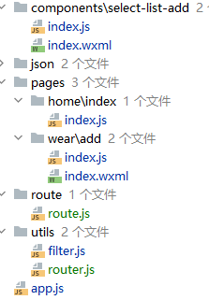 | 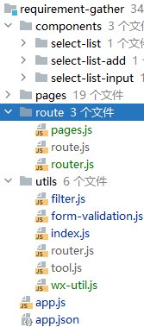 | 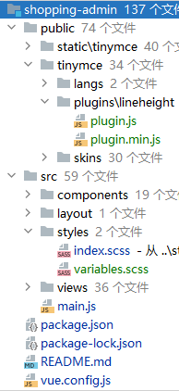

8月第2周 | 2020-08-10 | 2020-08-11 | 2020-08-12 | 2020-08-13 | 2020-08-14
今日目标 | 编写首页管理模块 | 完善图文与图文分类管理 | 完善图文管理 | 商城对接图文管理api | 完善小程序商城
工时1 | 商城后台各模块划分 | 梳理图文管理, 图文分类管理的字段变化 | 配置tinymce ,增加字体选择和大小插件 | 测试并完善修改路径 | 优化小程序商城import/export规范
工时2 |  | 调整图文管理, 图文分类管理 | 测试并调整富文本编辑器pc和小程序端样式一致性 | 编写登录验证拦截函数
工时3 | 整理首页管理所需数据 |  |  |  | 重构小程序商城/需求采集js文件import/export方式与路径
工时4 |  | 调整富文本编辑器pc端移动端样式不一致问题 | 修改生成器模板, 增加表单输入提示
工时5 | 编写首页管理模块 | 解决富文本编辑器移动端图片尺寸过大问题 |  | 商城对接听老板娘说, 图文列表, 图文详情api, 数据预处理
工时6 |  |  | 小程序商城导入router工具类, 编写路由文件并修改原有路由 |  | 编写长列表展示功能
工时7 | 增加输入提示功能
工时8 | 核对需求, 撰写工作报告 | 核对需求, 撰写工作报告 |  | 核对需求, 撰写工作报告 | 核对需求, 撰写工作报告
文件变动 | 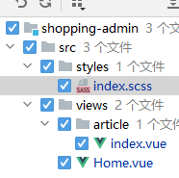 | 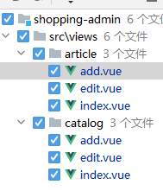 | 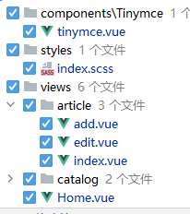 | 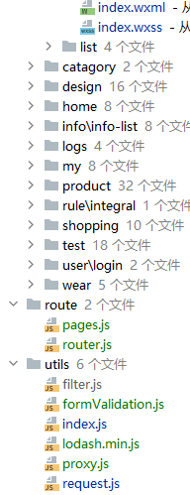 | 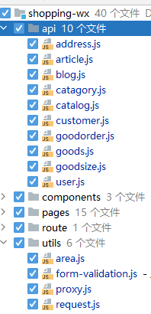

 | 2020-09-17 | 2020-09-18 | 2020-09-19 | 2020-09-20 | 2020-09-21
工时1 | 增加选项常量的封装 | 修改图片上传组件
工时2 | 配置tinymce, 增加工具栏样式
工时3 | 调整添加推文页面 | 修改对话框组件
工时4
工时5 | 调整推文列表页 | 增加编写推文页表单验证
工时6 | 开会 | 增加编写推文页的新增标签功能
工时7 | 调整推文列表页 | 调整推文编写页细节
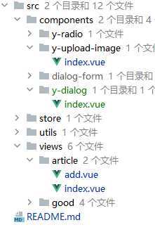
工时8
文件变动

 | 2020-09-21 | 2020-09-22 | 2020-09-23 | 2020-09-24 | 2020-09-25
工时1 | 开会
工时2 | 重构常量文件的格式,数组改成对象形式
工时3
工时4 | 对接添加推文api
工时5 | 调整推文列表页字段
工时6 | 增加推文列表页 推文状态显示
工时7
工时8 | 增加推文列表页发布/下架工能
文件变动 | 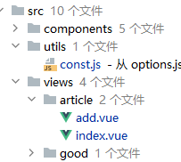 | 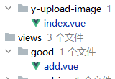

 | 2020-09-28 | 2020-09-29 | 2020-09-30 | 2020-10-10 | 2020-10-12 | 2020-10-13 | 2020-10-14
工时1 | 调整图片不能多选的bug | 编写品牌管理 | 调整添加商品页折叠面板细节 | 生成品类管理模块 | 调整商品分类模块 | 生成商品面料模块 | 完善材质名称模块接口对接及数据处理
工时2 | 调整添加商品页的布局 |  |  |  | 编写商品图案模块
工时3 | 调整添加商品页上传图片部分的细节 | 编写添加商品页-选择品牌部分弹窗 | 编写添加商品页面三级分类弹窗 | 梳理商品分类页代码逻辑 |  | 调整生成器模板
工时4 | 增加小贴士及开关控制 |  |  |  | 调整生成器代码 | 调整材质模块 | 指导Jacky学习JavaScript
工时5 |  | 编写添加商品页-选择性别模块 | 编写添加商品页选择颜色部分 | 编写商品分类首页基本框架 | 编写商品面料模块
工时6 | 编写添加商品页-选择品牌模块 |  |  |  |  | 调整下拉选择组件 | 商品分类模块增加自动折叠上一级功能
工时7 |  | 编写添加商品页-选择品类的布局 | 编写添加商品页商品图案部分 |  | 编写添加商品资料- 商品图案部分弹窗
工时8 | 编写输入品牌代码搜索品牌的逻辑 |  |  | 测试并完善代码
文件变动 |  | 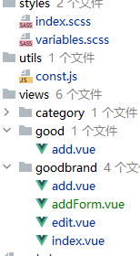 | 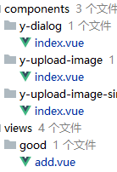 | 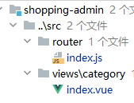 | 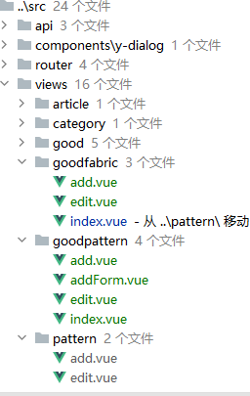 | 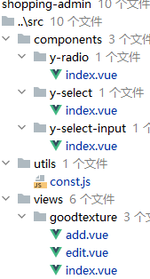 | 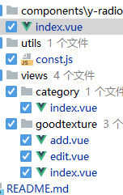

 | 2020-10-20 | 2020-10-21 | 2020-10-22 | 2020-10-23
工时1 | 调整登录后的token, websocket处理逻辑 | 参与实现表格可拖拽的功能 | 编写通过拖拽方式切换表格的列位置 | 指导完成后面料工艺模块 | 编写并生成供应商资料模块
工时2
工时3 | 编写自定义权限指令 | 编写后台管理系统文档 |  | 增加可拖拽表格的列宽处理, 可设置列宽, 可按比例缩放
工时4
工时5 | 测试 |  | 编写通过拖拽的方式增删表格的列 | 封装可拖拽表格成组件的形式 | 核对供应商资料模块需求
工时6 | 编写代码生成使用文档 | 编写小程序商城文档
工时7 |  |  |  | 增加通过勾选框的方式增删表格的列功能 | 调整供应商资料模块
工时8 | 指导代码生成器的使用 | 编写生成器使用文档
文件变动

 | 2020-10-27 | 2020-10-28 | 2020-10-29
 | 调整request加载中动画 | 编写并生成供应商通讯录 | 调整面料后整理字段
 | 调整y-checkbox组件
 | 指导完成订货管理模块的选项部分 |  | 完善并封装可输入可搜索可勾选的级联选择组件
 |  | 调整生成器模板细节
 | 编写并生成供应商订货管理模块 | 编写可输入可搜索可勾选的级联选择组件

 |  |  | 调整代码生成器
 | 调整生成器模板细节 | 指导完成组件的封装 | 指导学习组件间传参

